Informationsmodell modularHAZOP
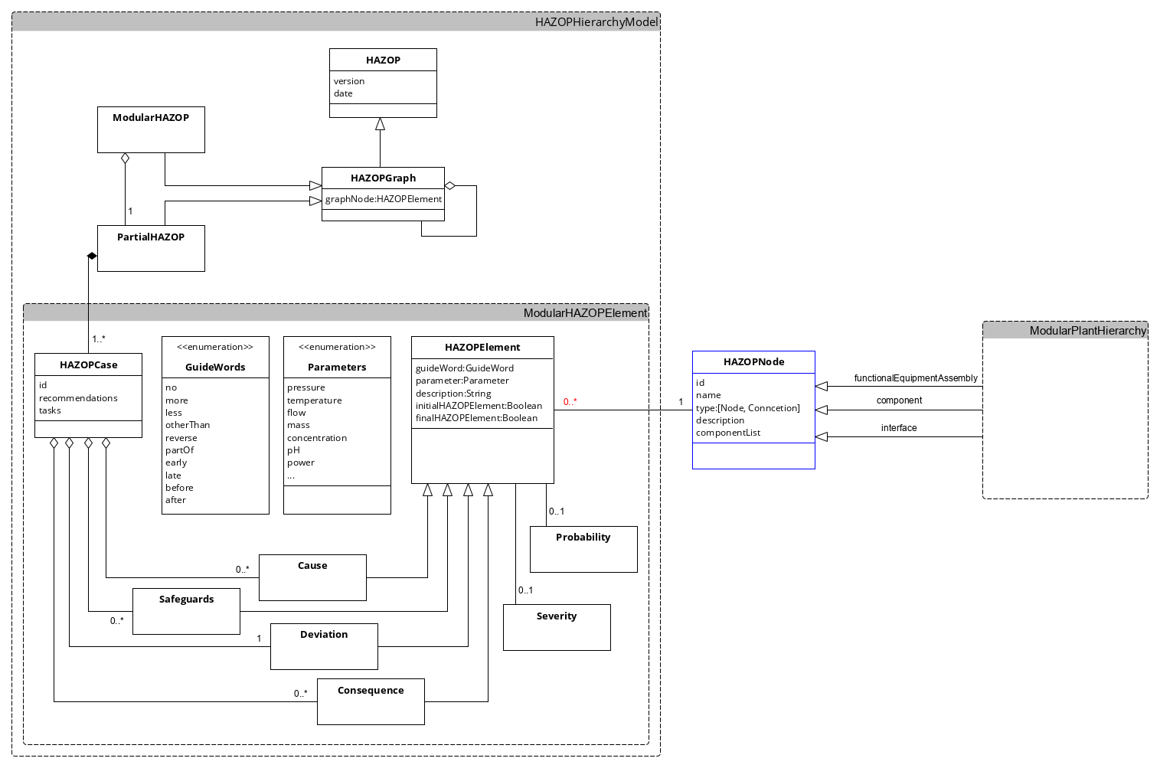

Konfiguration
Parameter | Guidewords |  |  | HAZOPNode
Druck | Kein |  |  | F04 Outlet-FEA
Temperatur | Mehr |  |  | Eingang F04
Durchfluss | Weniger |  |  | Ausgang F04 Rückfluss
Medium | Anderer |  |  | Ausgang F04 Produkt
Konzentration | Teilweise |  |  | Ausgang F04 Waste
Leistung | Umgekehrt
Füllstand | Early
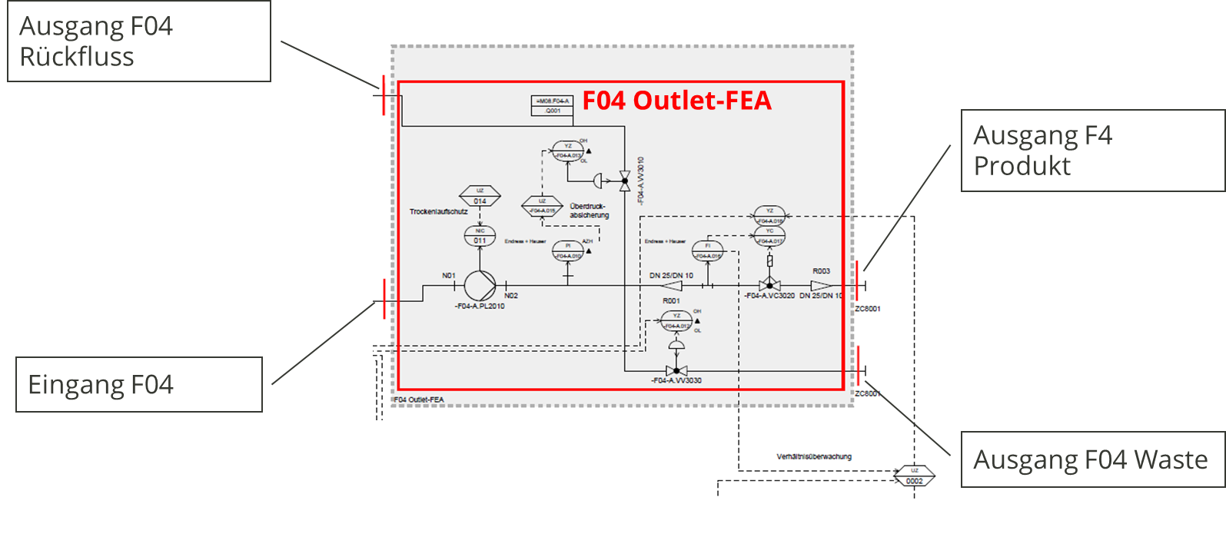
Aggregatzustand | Late
 | Before
 | After

Severity |  | Probability
S0 | Keine Auswirkungen | P0 | 0,0001/a
S1 | Minimale Auswirkungen | P1 | 0,001/a
S2 | Geringe Auswirkungen | P2 | 0,01/a
S3 | Schwerwiegende Auswirkungen | P3 | 0,1/a
S4 | Katastophale Auswirkungen | P4 | 1/a

Spalte1
True
False

Dosierung Annahmen:
Ausgelegt für flüssige Medien
Keine Wechselwirkungen des Mediums mit Dichtmaterial

